Hoja1
Gobierno del Estado de Chihuahua
Notas a los Estados Financieros al 31 de diciembre de 2025 y al 31 de diciembre de 2024
(Cifras en pesos)

Notas de desglose
Notas al Estado de Actividades

Ingresos y Otros Beneficios

Ingresos de Gestion | 2025 | 2024
Impuestos
Impuestos sobre los ingresos | 207,898,739 | 223,611,870
Impuestos sobre el Patrimonio | 622,918,003 | 629,426,902
Impuestos sobre la Producción, el Consumo y las Transacciones | 198,228,685 | 194,374,598
Impuestos sobre Nóminas y Asimilables | 8,017,080,590 | 7,365,045,904
Accesorios de impuestos | 422,830,162 | 64,021,674
Otros impuestos | 1,908,497,321 | 1,784,944,990
Total | 11,377,453,500 | 10,261,425,938

Derechos
Derechos por el uso, Goce, Aprovechamiento o Explotacion de Bienes de Dominio Publico | 4,958,506,983 | 4,867,687,744
Derechos por Prestacion de Servicios | 6,904,386,481 | 6,164,270,928
Accesorios de Derechos | 501,114,324 | 171,919,030
Otros Derechos | 1,386,938 | 0
Total | 12,365,394,726 | 11,203,877,702

Productos
Productos | 279,053,597 | 331,128,450
Total | 279,053,597 | 331,128,450

Aprovechamientos
Multas | 239,782,286 | 200,227,815
Indemnizaciones | 6,479,875 | 23,524,336
Reintegros | 237,934,711 | 675,020,409
Aprovechamientos provenientes de Obras Publicas | 0 | 0
Accesorios de Aprovechamientos | 87,411,920 | 227,947,630
Otros Aprovechamientos | 4,102,868,278 | 5,187,057,753
Total | 4,674,477,070 | 6,313,777,943

Participaciones, Aportaciones, Convenios, Incentivos derivados de la Colaboracion Fiscal, Fondos distintos de Aportaciones, Transferencias, asignaciones Subsidios y Subvenciones, y Pensiones y Jubilaciones Transferencias, Asignaciones
Participaciones | 40,360,496,131 | 37,092,685,767
Aportaciones | 31,556,555,819 | 30,003,358,876
Convenios | 6,565,819,581 | 6,800,245,004
Incentivos Derivados de la Colaboración Fiscal | 2,197,563,037 | 2,214,673,363
Total | 80,680,434,568 | 76,110,963,010

Otros Ingresos y Beneficios
Disminución del exceso de estimaciones por pérdida o deterioro u obsolescencia | 43,033 | 3,923,955
Bonificaciones y Descuentos Obtenidos | 0 | 0
Diferencias por Tipo de Cambio a Favor | 3,161,036 | 6,083,166
Diferencias de Cotizaciones a Favor en Valores Negociables | 27,640,855 | 25,705,458
Otros Ingresos y Beneficios Varios | 752,055 | 10,001,892
Total | 31,596,979 | 45,714,471

Gastos y Otras Pérdidas

Servicios Personales
Remuneraciones al personal de carácter permanente | 5,602,127,524 | 5,189,358,702
Remuneraciones al personal de carácter transitorio | 837,452,379 | 751,866,111
Remuneraciones adicionales y especiales | 4,673,460,388 | 4,336,027,209
Seguridad social | 1,796,405,659 | 1,707,514,798
Otras prestaciones sociales y económicas | 573,224,369 | 505,234,178
Pago de estímulos a servidores públicos | 318,944,009 | 301,113,591
Total | 13,801,614,328 | 12,791,114,589

Materiales y suministros
Materiales de administración, emisión de documentos y articulos oficiales | 118,418,559 | 159,806,774
Alimentos y utensilios | 476,880,139 | 427,391,917
Materia primas y materiales de producción y comercialización | 10,392,071 | 9,529,801
Materiales y artículos de construcción y reparación | 319,273,083 | 259,097,135
Productos químicos y farmacéuticos y de laboratorio | 68,758,972 | 31,598,695
Combustibles, lubricantes y aditivos | 444,681,611 | 450,537,766
Vestuarios, blancos, prendas de protección y artículos dep. | 31,955,537 | 104,170,316
Materiales y suministros para seguridad | 45,422,289 | 15,263,736
Herramientas, refacciones y accesorios menores | 99,316,277 | 85,823,082
Total | 1,615,098,538 | 1,543,219,221

Servicios Generales
Servicios básicos | 1,674,318,234 | 838,862,708
Servicios de arrendamientos | 966,808,694 | 1,015,090,655
Servicios profesionales, científicos, técnicos y otros servicios | 731,510,836 | 651,877,507
Servicios financieros, bancarios y comerciales | 572,123,655 | 581,200,621
Servicios de instalación, reparación, mantenimiento y cons. | 772,644,541 | 709,471,502
Servicios de comunicación social y publicidad | 748,589,988 | 647,288,462
Servicios de traslado y viáticos | 520,146,920 | 459,575,118
Servicios oficiales | 344,547,512 | 432,586,125
Otros servicios generales | 987,810,926 | 1,522,743,973
Total | 7,318,501,306 | 6,858,696,671

Transferencias, Asignaciones, Subsidios y Otras Ayudas
Transferencias internas y asignaciones al sector publico | 6,776,403,478 | 6,305,558,979
Transferencias al resto del sector publico | 50,929,702,463 | 47,273,799,010
Subsidios y subvenciones | 830,409,309 | 360,773,229
Ayudas sociales | 1,090,204,807 | 833,669,906
Pensiones y jubilaciones | 0 | 0
Transferencias a fideicomisos, mandatos y otros análogos | 6,342,069,988 | 7,194,228
Donativos | 14,784,210 | 6,122,611,956
Transferencias al exterior | 116,241,052 | 120,808,901
Total | 66,099,815,307 | 61,024,416,209

Participaciones y Aportaciones
Participaciones | 10,968,879,771 | 10,246,759,669
Aportaciones | 5,214,572,844 | 5,048,829,349
Convenios | 0 | 0
Total | 16,183,452,615 | 15,295,589,018

Intereses, Comisiones y Otros Gastos de la Deuda Publica
Intereses | 3,571,305,657 | 4,279,827,368
Comisiones | 93 | 133
Gastos de la Deuda Pública | 21,070,405 | 32,165,639
Costo por Coberturas | 126,066,856 | 2,317,687
Total | 3,718,443,011 | 4,314,310,827

Otros Gastos y Perdidas Extraordinarias
Estimaciones, depreciaciones, deterioros y amortizaciones | 612,823,646 | 543,767,093
Provisiones | 18,749,805 | 33,741,016
Disminucion de inventarios | 1,319,649 | 2,827,261
Otros gastos | 39,270,971 | 62,416,100
Total | 672,164,071 | 642,751,470

Inversión Pública
Inversión Pública no Capitalizable | 2,144,630,739 | 0

Notas al Estado de Situación Financiera

Activo

Efectivo y equivalentes de efectivo - El efectivo y equivalentes de efectivo se integra principalmente por depósitos bancarios de recursos propios y cuentas de cheques que se manejan para controlar los recursos recibidos.
...
CONCILIACION DE FLUJOS DE EFECTIVO NETOS
Disminución del Exceso de Estimaciones por Pérdida o Deterioro u Obsolescencia | 43,033 | 3,923,955
Disminución del Exceso de Provisiones | 0 | 0
Otros Ingresos y Beneficios Varios | 31,553,946 | 41,790,516
(-) Movimientos de partidas (o rubros) que no afectan al Flujo Neto de efectivo por Actividades de Operación | 279,053,597 | 331,128,450
Rendimientos Financieros (Productos) | 279,053,597 | 331,128,450
(-) Movimientos de partidas (o rubros) que afectan al Flujo Neto de efectivo por Actividades de Operación | 2,113,150,164 | 604,960,932
Adefas | 2,113,150,164 | 604,960,932
= Flujos de Efectivo Netos de las Actividades de Operación | 3,109,182,081 | 7,132,788,355

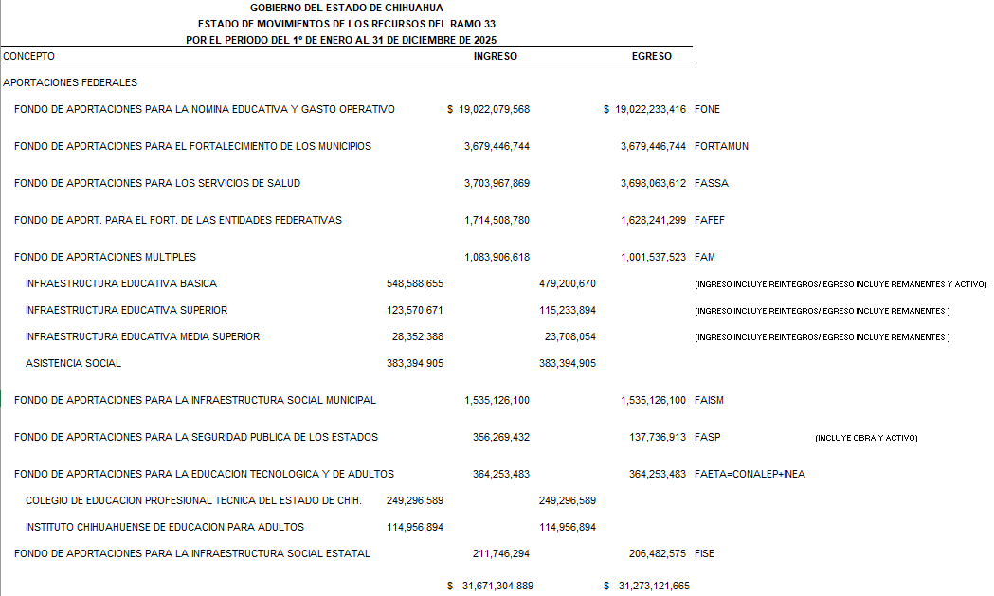

Conciliación entre los Ingresos Presupuestarios y Contables
Correspondiente del 1 de enero al 31 de diciembre de 2025
(Cifras en pesos)

Total de Ingresos Presupuestarios |  | 126,692,742,574

Más Ingresos Contables No Presupuestarios |  | 31,596,979
Ingresos Financieros | 0
...

